Descrizione
Clicca qui per la Matrice Acquisti
PRESENTAZIONE
LABORATORIO DI FISICA DI BASE
MECCANICA, ACUSTICA, OTTICA, ELETTROMAGNETISMO
Versione con ARDUINO
(PROGETTO 3 B)
PER LE SCUOLE SUPERIORI
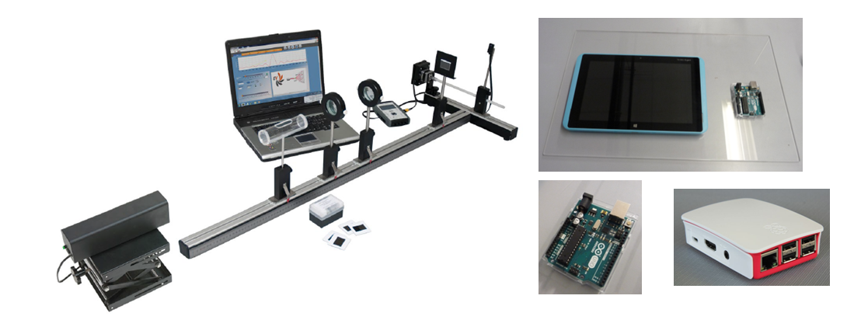

OBIETTIVI E FINALITÀ DELLA SOLUZIONE
La dotazione di questo laboratorio scientifico permette di effettuare approfondimenti pratici e sperimentali su concetti fondamentali di fisica classica. Attraverso l’interfaccia Arduino è possibile effettuare le sperimentazioni attraverso sensori e nello stesso tempo studiare il funzionamento di Arduino ed imparare a programmarlo mediante esercizi semplici ed intuitivi.

LA SOLUZIONE È COMPOSTA DA:
Il laboratorio è composto da esperimenti di meccanica, acustica, ottica ed elettromagnetismo che consentono di comprendere e sperimentare appieno i concetti di fisica studiati nella teoria. Gli esperimenti possono essere svolti mediante l'interfaccia Arduino e sensori per una migliore rielaborazione dati consentendo inoltre lo studio del sistema Arduino imparando a programmarlo per svolgere ulteriori esercizi. Infine attraverso Raspberry ed una APP specifica, gli studenti potranno scaricarsi sul proprio Smartphone i dati sperimentali e rivedere l’esperimento a casa. Alcuni di questi sistemi sono modulari consentendo di poter dimostrare numerosi esperimenti con gli stessi accessori. Viene fornito un manuale di istruzioni molto dettagliato che comprende una prima parte teorica ed una parte sperimentale che comprende procedure guidate passo passo, immagini, analisi, grafici e proposte aggiuntive per l'insegnante.

DESCRIZIONE PROGETTO
Il progetto comprende una prima parte di fisica classica riguardante le diverse forme di energia ( energia di traslazione, rotazione, potenziale e cinetica), la conservazione dell'energia, il momento della quantità di moto, il momento d'inerzia, la velocità ed accelerazione angolare. Si passa poi a studiare le oscillazioni armoniche che comprendono le oscillazioni elastiche, il pendolo semplice, il pendolo fisico ed il pendolo di torsione, le oscillazioni smorzate. Successivamente si studia l'ottica geometrica ed ondulatoria attraverso un banco ottico con cui è possibile effettuare esperimenti di riflessione e rifrazione, si possono studiare le lenti, il telescopio, il microscopio, l'occhio umano, la dispersione, la diffrazione e l'interfernza della luce, la polarizzazione. L'utilizzo dell'interfaccia Arduino con opportuni sensori permetterà di informatizzare il processo cognitivo consentendo anche l'archiviazione di tutte le sperimentazioni eseguite senza d'altro canto venir meno la manualità e l'operatività sperimentale stessa. Viene fornita un'interfaccia Aduino trasversale a tutti gli esperimenti che comprende Arduino Uno, interfaccia collegamento sensori e tablet, un kit interfaccia Arduino specifico per esperimento con sensori, maschera specifica per esperimento e software. Ciò consentirà in aggiunta la possibilità di conoscere ed imparare a programmare in modo semplice il sistema Arduino. Infine attraverso Raspberry ed una APP specifica, gli studenti potranno scaricarsi sul proprio Smartphone i dati sperimentali e rivedere l’esperimento a casa.

ELENCO APPARECCHIATURE:
N. 2 PENDOLO DI MAXWELL mod. F-MAX/EV
N. 2 KIT INTERFACCIA ARDUINO PENDOLO DI MAXWELL mod. EV-ARDUINO-F-MAX/EV Comprende 1 sensore di forza, 1 sensore di posizione, maschera per Pendolo di Maxwell, software Pendolo di Maxwell
N. 1 SET PER LO STUDIO DELLE OSCILLAZONI ARMONICHE mod. F-ARM/EV
N. 1 KIT INTERFACCIA ARDUINO OSCILLAZIONI ARMONICHE mod. EV-ARDUINO-F-ARM/EV Comprende 1 sensore di forza, 1 sensore di posizione, maschera per oscillazioni armoniche, software per oscillazioni armoniche
N. 2 BANCO PER LO STUDIO DELL'OTTICA GEOMETRICA ED ONDULATORIA mod. F-OTT/EV
N. 2 KIT INTERFACCIA ARDUINO BANCO OTTICO mod. EV-ARDUINO-F-OTT/EV Comprende 1 sensore di luminosità, maschera per banco ottico, software banco ottico

N. 5 INTERFACCIA ARDUINO mod. EV-ARDUINO comprende Arduino Uno, interfaccia collegamento sensori
N. 2 RASPBERRY ED APP per scaricamento dati su smartphone mod. EV-RASP
N. 5 TABLET

Clicca qui per la Matrice Acquisti

